상품제안서
Link 살균텀블러 480ml | 상품코드: S06546

 |  |  |  |  |  |  | 02-713-8555 | www.synergygift.co.kr
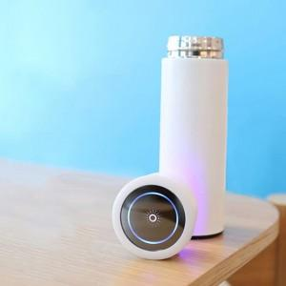

【상세/제작정보】 | 물을 통과하여 물속의 세균을 파괴 텀블러 내부와 함께 완벽살균!

【인쇄/포장옵션】 | 실크 / 포장지포장

【공급단가】 | 수량 | 30~ | 100~ | 500~ | 1,000~ | 2,000~
*VAT별도 | 화이트350ml | 37,800원 | 36,400원 | 35,000원 | 33,600원 | 32,760원
 | 블랙480ml | 41,850원 | 40,300원 | 38,750원 | 37,200원 | 36,270원

【상품 URL】 | https://www.synergygift.co.kr:443/src/goods_detail.php?gdno=15534

